Конусная
 |  |  |  |  |  |  |  |  | Ф 277-004 |  |  |  |  | Размеры модели |  |  | Прибыль |  | Стержневой ящик |  |  |  |  |  | Знак
 |  |  |  | Технологическая карта |  |  |  |  | ПТЦ | Размер детали: |  | № | чертеж | Д3 | Д1 | Высота3 | Средний диам. | Высота2 | Д2 | Д4 | Высота | Д.приб1 | Д.приб2 | Высота приб | Высота знака | комментарии | Толщ. щели | Опоки
 | Заказ |  |  |  |  |  |  | Модель: |  | Наружный диаметр Д1 |  | 1 | 1500.433 | 180 | 277 | 965 | 390 | 140 | 160 | 105 | 990 | 160 | 175 | 140 | 90 | \ / | 7 | 700
 | Чертеж |  |  |  |  |  |  |  |  | Внутренний диаметр Д2 |  | 2 | 1500.402 | 185 | 260 | 755 | 377.5 | 150 | 160 | 110 | 760 | 160 | 130 | 190 | 90 | / \ | 7 | 700
 | Наименование |  |  |  |  |  |  |  |  | Наружный диаметр Д3 |  | 3 | 1500.003 | 180 | 310 | 1030 | 435 | 150 | 245 | 110 | 1060 | 245 | 260 | 150 | 90 | \ / | 7 | 700
 | Количество деталей на заказ |  |  |  |  |  |  |  |  | Внутренний диаметр Д4 |  | 4 | 63-НА-0517 | 225 | 310 | 1010 | 380 | 180 | 260 | 155 | 1120 | 260 | 270 | 180 | 90 | \ / | 7 | 700
 |  |  |  |  |  |  |  |  |  | Высота |  | 5 | 1500.1092 | 280 | 435 | 1225 | 477.5 | 165 | 290 | 185 | 1265 | 290 | 305 | 165 | 150 | \ / | 14 | 700
 | Материал |  |  |  | БрО8С12 |  |  | К.В.Т. | #DIV/0! | Масса детали | 0.00 | 6 | 1500.434 | 295 | 415 | 1340 | 562.5 | 130 | 335 | 232 | 1340 | 335 | 320 | 190 | 90 | / \ | 14 | 700
 | Масса детали |  |  |  | 0 |  |  |  |  | вручную |  | 7 | 1277.03.306 | 350 | 470 | 1260 | 595 | 180 | 360 | 250 | 1300 | 360 | 375 | 180 | 150 | \ / | 14 | 1000
 | Масса отливки |  |  |  | 0 |  |  | К.И.М. | #DIV/0! | Плотность | 9.1 | 8 | 1275.03.308 | 400 | 545 | 1550 | 655 | 180 | 420 | 320 | 1550 | 340 | 310 | 250 | 150 | / \ | 14 | 1000
 | Масса прибыли |  |  |  | 0 |  |  |  |  | Размеры припусков: |  | 9 | 1275.03.308-с | 395 | 542 | 1550 | 647.5 | 220 | 420 | 315 | 1540 | 345 | 315 | 250 | 150 | / \ | 14 | 1000
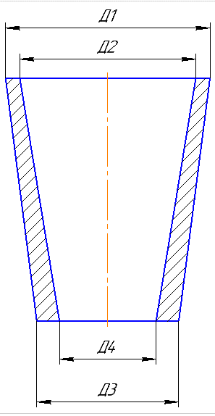
 | Масса литниковой системы |  |  |  | 0 |  |  |  |  | Наружные | 10
 | Норма расхода |  |  |  | 0 |  |  |  |  | Внутренние | 10
 | Металлозавалка |  |  |  | 0 |  |  |  |  | Верх, низ | 20
 |  |  |  |  |  |  |  |  |  | Захват | 40
 |  | Размеры в скобках чистовые. |  |  |  | Радиус скругления прибыли |  |  | 34 | Расчет модели:
 |  | 0 |  | 81 |  |  |  |  |  | Наружный диаметр Д1 | 21
 |  |  |  | (0) |  |  |  |  |  | Внутренний диаметр Д2 | 21
 |  |  | 30 |  |  |  |  |  |  | Наружный диаметр Д3 | 21
 |  |  |  |  |  |  |  |  |  | Внутренний диаметр Д4 | 21
 |  |  |  |  |  |  |  | 90 |  | Высота | 82
 |  |  |  |  |  |  |  |  |  | Модель:
 | Ø 21 |  | Ø 21 |  |  |  |  | Ø 21 | Ø 21 | № модели
 |  |  | (0) |  |  |  |  | (0) | (0) | Прибыль:
 |  |  |  |  |  |  |  |  |  | Высота прибыли | 0
 |  |  |  |  |  |  |  |  |  | Диаметр прибыли (ср.) | 51
 |  |  |  |  |  |  |  |  |  | Масса прибыли | 0
 |  |  |  |  |  |  |  |  |  | Масса отливки | 0
 |  |  |  | Ø 21 |  |  |  |  |  | Масса литниковой системы |  | ---->
 |  | <1: | 10 | (0)

 | Технические указания |  |  |  |  | Стержень
 | Плавка по инструкции |  |  | 25010.00173 |  | Вес земли в стержне |  | 1 | кг.
 | Заливка по инструкции |  |  | 25011.00007 |  | Смесь | СКЛ
 | Температура заливки |  |  | 1050-1090 | °C | Краска | ГБ
 | Уход за прибылью |  |  | 25010.00168 |  | В стержне сделать ослабление
 | Смесь |  |  | СКЛ |  | Показания влагомера на глубине 60мм = 0
 | Краска |  |  | ГБ |  | Зазор между стержнем и формой 1,5-2мм
 | Усадка |  |  | 1.50% |  | Усадка | 0,6%
 | Тип литниковой системы |  |  | 242.04.462-1 |  | Разряд | 4

 | Опока: | 700 | X 700 | Х 350 мм. | / 1 шт.
 | Рамки: | 350 | мм. | 4 | шт.
 |  | Транспортировка по инструкции: |  |  | 102.41.795 Альбом № 9
Дата |  |  | Проверил | Дата | Руководитель |  | Нормировщик
2024-10-07
Подпись

Наименование |  |  | Тарифная | Вид | Вид |  | Разряд | Норма времени
операции |  |  | сетка | нормы | работ |  |  | на 1 деталь (н/ч)
Формовка, сборка |  |  | 40 | 1 | 20 |  | 3 | 0.189
Стержень |  |  | 40 | 1 | 20 |  | 4 | 0.007

цб
 |  |  |  |  |  |  |  | Ф 277-004 | Оснастка
 |  | Технологическая карта |  |  |  |  |  | ПТЦ
Заказ |  |  |  |  |  |  |  |  | Размеры детали
Чертеж |  |  |  |  |  |  |  |  | Диаметр наружный |  |  |  | отношения масс во втулке
Наименование |  |  |  |  |  |  |  |  | Диаметр внутренний |  |  | кол-во: | 1 | 2 | 3 | 4 | summ
Количество деталей на заказ |  |  |  |  |  |  |  |  | Длина детали |  |  |  | 0.86 | 0.86 | 0.98 | 0.98 | 3.68
 |  |  |  |  |  |  |  |  | Количество в отливке | 1 |  |  | 3.5 | 3.5 | 4.0 | 4.0 | 14.9 | Масса отл
Материал |  |  |  | БрА9Ж3Л |  |  | К.В.Т. | 0.00 | Масса детали (авт) | 0.0000 | Длина |  | 3.5 | 3.5 | 4.0 | 4.0 | 14.9 | Жидкий
Масса детали |  |  |  | 0 |  |  | К.И.М. | 0.00 | Масса вручную |  | кокиля |  | 3.6 | 3.6 | 4.1 | 4.1 | 15.5 | М/З
Масса отливки |  |  |  | 2.1 |  |  |  |  | Плотность | 7.5 | 240
Масса отливки на 1 деталь |  |  |  | 2.1 |  |  |  |  | Размеры припусков |  | 245 | Ø кокиля |  | 325 | Ø с уклоном | 328.9
Металлозавалка |  |  |  | 2.2 |  |  |  |  | Припуск по нар. диам. | 3.5 | 243 | Длина кокиля |  | 235
Металлозавалка на 1 деталь |  |  |  | 2.2 |  |  |  |  | Припуск по внутр. диам. | 4 |  | Заливочное кольцо |  | 225
Количество деталей в отливке |  |  |  | 1 |  |  |  |  | Коэффициент | 1 |  | Длина заготовки |  | 165.05 |  | 7.3691
 | Размеры в скобках чистовые |  |  |  |  |  |  |  | Припуск на захват | 45 |  | Количество |  | 1 | Плотность | 7.5
 |  |  |  |  |  |  |  |  | Ширина реза | 6 |  | Масса отливки |  | 55.96 | Ø Бурта | 309
+3
-2
+2
-7
 |  |  |  |  |  |  |  |  | Размеры отливки |  |  | Масса отливки на 1 |  | 55.96 | Ø Бочки | 269
 |  |  |  |  |  |  |  |  | MIN Диам. наружный | 88.23 |  | Металлозавалка |  | 58.20 | Внутренний Ø | 246
 | Ø 84 |  |  |  | -Ø 10.0 |  |  |  | Диам. внутренний | -10 |  | Металлозавка на 1 |  | 58.20 | Длина бурта | 8
 | (0) |  |  |  | (0) |  |  |  | Длина заготовки | 45 |  | КВТ |  | 0.13 | Длина общая | 90
 |  |  |  |  |  |  |  |  | Длина+ |  |  | КИМ |  | 0.13 | Масса детали | 7.40
 |  |  |  |  |  |  |  |  | Толщина стенки | 47.08
± 5
 |  |  |  |  |  |  |  |  | Масса отливки | 2.10 |  | Подбор длины заготовки: |  |  |  | Толщина стенки == рез(мм.)
 |  |  | 45 |  |  |  |  |  | Размеры кокиля |  |  | длина детали |  | 25 |  | <35==6
 |  |  | (0) |  |  |  |  |  | Минимальный диам. | 7.5 |  | количество |  | 12 |  | 35-60 == 8
 |  |  |  |  |  |  |  |  | Минимальная длина | 86.0 |  | ширина реза |  | 10 |  | 61-100 ==10
 |  | Технологические указания |  |  |  |  |  |  | Кокиль вручную |  |  | кол-во резов |  | 12 |  | >100==12
Оснастка |  | Диаметр |  | Длина | Деталь - Чертеж |  |  | Заявка | Длина вручную |  |  | захват |  | 20 |  | макс. рез 12 мм.
Кокиль |  | 85.0 |  | 240.0 | 72.11867 - 11 |  |  |  | Диаметр кокиля | 85 |  | кол-во захватов |  | 1
Залив. кольцо |  | -10.0 |  |  | 72.11876 - 5 |  |  |  | Длина кокиля | 240 |  |  |  | 440 |  | Мин. рабочая длина
Толкатель |  | 85.0 |  | 40.0 | 72.47210 - 164 |  |  |  | Диаметр с уклоном ср. | 89.00 |  | + толкатель, усадка |  | 487.0 |  | Ø кокиля
Прокл. кольца |  |  |  | 154.0 |  |  |  |  | Диаметр у крышки | 93.00 |  |  |  |  |  | <200 | 100
 | Рабочая длина кокиля |  |  | 46.0 |  |  |  |  |  |  |  |  |  |  |  | 200…300 | 120
 |  |  |  |  |  |  |  |  | Примечания |  |  |  |  |  |  | >300 | 150
Плавка по инструкции 25010.00176 |  |  |  |  |  |  |  |  | Кокиля ф меньше 85,0 не используют - нет толкателей
Заливка по инструкции 25012.00013
Транспортировка, чалка и кантовка |  |  |  |  |  |  |  |  | 0
Отливка весом до 50 кг в коробках согласно альбому 9, с.1
Отливка весом более 50 кг по схеме № 10241798 альбома 9
 |  |  |  |  |  |  |  |  | БрО8С12: Больше длина - больше брак.
эвм (дата) |  | Проверил | Дата | Рук. группы | Дата | Нормировщик |  | Дата
2024-10-07
Подпись

цб с буртом
 |  |  |  |  |  |  |  | Ф 277-004
 |  |  | Технологическая карта |  |  |  |  | ПТЦ | Деталь: | Чист. р-ры
Заказ |  |  |  |  |  |  |  |  | Диаметр бурта
Чертеж |  |  |  |  |  |  |  |  | Диаметр бочки
Наименование |  |  |  |  |  |  |  |  | Диаметр внутренний
Количество деталей на заказ |  |  |  |  |  |  |  |  | Длина бурта
 |  |  |  |  |  |  |  |  | Длина общая
Материал |  |  |  | БрА9Ж3Л |  |  | К.В.Т. | 0.00 | Плотность | 7.5
Масса детали |  |  |  | 0.0 |  |  | К.И.М. | 0.00 | Масса | 0
Масса отливки |  |  |  | -0.1 |  |  |  |  | Масса вручную
Масса отливки на 1 деталь |  |  |  | -0.1 |  |  |  |  | Размеры припусков:
Металлозавалка |  |  |  | -0.2 |  |  |  |  | По бурту | 3.5
Металлозавалка на 1 деталь |  |  |  | -0.2 |  |  |  |  | По бочке | 3.5
Количество деталей в отливке |  |  |  | 1 |  |  |  |  | По внутр.диам.бурта | 4
±3
 | Размеры в скобках чистовые |  |  |  |  |  |  |  | По внутр.диам.бочки | 4
 |  |  |  | 0 |  |  |  |  | Припуск на захват | 25
 |  |  |  | (0) |  |  |  |  | Кокиль:
 |  |  |  |  |  |  |  |  | Диаметр бурта кокиля |  | Для вычислений |  | отношения масс во втулке
+3
-2
+2
-7
 |  |  |  |  |  |  |  |  | Диаметр бочки кокиля |  | Диаметр бурта |  | кол-во: | 1 | 2 | 3 | 4 | summ
+3
-2
 |  |  |  |  |  |  |  |  | Заливочное кольцо | -10 | Диаметр бочки | 90 |  | 0 | 0 | 25.2 | 27.5 | 52.7
 |  | Ø 0 | -Ø 10.0 |  |  |  | Ø 0 |  | Длина общая кокиля |  | Диаметр внутренний | 80 |  | 0.0 | 0.0 | 71.8 | 78.4 | 150.2 | Масса отл
 |  | (0) | (0) |  |  |  | (0) |  | Длина бурта кокиля |  | Длина бурта |  |  | 0.0 | 0.0 | 71.8 | 78.4 | 150.2 | Жидкий
 |  |  |  |  |  |  |  |  | Длина общая отливки | 25 | Длина общая | 160 |  | 0.0 | 0.0 | 74.7 | 81.5 | 156.2 | М/З
 |  |  |  |  |  |  |  |  | Длина + |  | Плотность | 9.3
±5
 |  |  |  |  |  |  |  |  | Диаметр бочки с уклоном | 0 | Масса | 1.987
 |  |  |  | 25 |  |  |  |  | Масса отливки | -0.1 |  | 2.0
 |  |  |  | (0) |  |  |  |  | вручную
 |  |  | Технологические указания |  |  |  |  |  |  |  | Вкладыши МОП 4-4-17 Инструкция 250010.00003
Оснастка |  |  | Диаметр | Длина | Деталь - Чертеж |  |  | Заявка | Примечания
Кокиль |  |  | 0.0 | 0.0 | #N/A
 |  |  | 0.0 | 0.0
Залив. кольцо |  |  | -10.0 |  | #N/A
Толкатель |  |  | 0.0 | 40.0 | #N/A
Прокл. кольца |  |  |  | -66.0

Рабочая длина кокиля |  |  |  | 26.0

Плавка по инструкции 25010.00176
Заливка по инструкции 25012.00013
Транспортировка, чалка и кантовка
Отливка весом до 50 кг в коробках согласно альбому 9, с.1
Отливка весом более 50 кг по схеме № 10241798 альбома 9

эвм (дата) |  | проверил | дата | рук. группы | дата | нормировщик |  | дата
2024-10-07
Подпись

Планка
 |  |  |  |  |  |  |  | Ф277-005 |  |  | Подходящие модели:
 |  |  | Технологическая карта |  |  |  |  | ПТЦ | Размеры детали:
Заказ |  |  |  |  |  |  | планка № |  | Толщина
Чертеж |  |  |  |  |  |  | (20x10x25) |  | Ширина
Наименование |  |  |  |  |  |  |  |  | Длина
Количество деталей на заказ
Материал |  |  |  | БрА11Ж6Н6 |  |  | К.В.Т | 0.00 | Масса детали | 0
Масса детали |  |  |  | 0 |  |  | К.И.М. | 0.00 | Масса вручную
Масса отливки |  |  |  | 0.1 |  |  |  |  | Плотность | 8.1
Масса отливки на 1 дет. |  |  |  | 0.1 |  |  |  |  | Масса отливки | 0.0605475
Норма расхода |  |  |  | 1.3 |  |  |  |  | Норма расхода | 1.2442384
Норма расхода на 1 дет. |  |  |  | 1.3 |  |  |  |  | Припуск
Металлозавалка |  |  |  | 1.4 |  |  |  |  | по ширине и длине | 5
Металлозавалка на 1 дет. |  |  |  | 1.4 |  |  |  |  | по тощине | 10
Количество деталей в отливке |  |  |  | 1 |  |  |  |  | Размер планки: | расчет
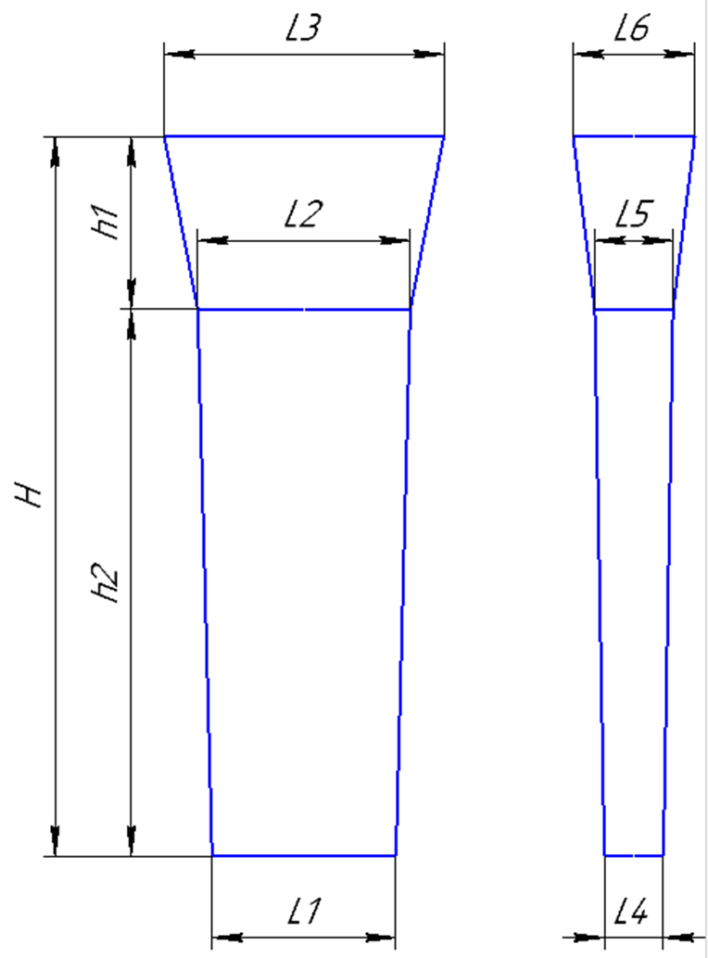
Количество деталей по длине |  |  |  | 1 |  |  |  |  | Толщина L4 | 20
Количество деталей по ширине |  |  |  | 1 |  |  |  |  | Толщина L5 | 26
 |  | <1:10 |  | Формовочный уклон 3 |  |  |  |  | Ширина L1 | 10
 |  |  |  |  |  |  |  |  | Ширина L2 | 16
+2
-2
 |  |  |  |  |  |  |  |  | Длина h2 | 25
 |  |  |  |  |  |  | 10
 |  |  |  |  |  |  | (0) |  | Размеры прибыли:
 |  |  |  |  |  |  |  |  | Толщина L5 | 26
 |  |  |  |  |  |  |  |  | Толщина L6 | 70
 |  |  |  |  |  |  |  |  | Ширина L2 | 16
+5
-15
 |  |  | 20 |  |  |  |  |  | Ширина L3 | 38
+5
-15
 |  |  |  |  |  |  |  |  | Высота * h1 | 109
 | 108 |  | 25 |  |  |  |  |  | *Высота прибыли: расчетная
 |  |  | (0) |  |  |  |  |  | Высота h1 модели: | 0
 |  |  |  |  |  |  |  |  | Кокилировать
+2
-2
 |  |  |  |  |  |  | 20 |  | Расчет массы отливки по размерам модели. Без учета усадки
 |  |  |  |  |  |  | (0) |  | Утвердил Котов 25.10.23 (чтобы не переписывать расчетный файл.)

 |  |  |  |  |  |  |  |  | Примечания:
 | <1:5 |  |  |  |  |  |  |  | 0

 | Использовать холодильники
Формовочная смесь |  |  |  | СКЛ
Усадка |  |  |  | 1.50%
Краска |  |  |  | ГБ
Температура заливки |  |  |  | 1080-1100 | ° С
Сушка форм по инструкции |  |  |  | 25015.00013
Плавка по инструкции |  |  |  | 25010.00176
Заливка по инструкции |  |  |  | 25011.00007
Уход за прибылью |  |  |  | 25010.00168
Опока | 700мм. х 700 мм. х 200 мм. х 1 шт.
Рамки |  |  | 350 мм. х 0 шт.
 | Транспортировка по инструкции |  |  | 102.41.795 Альбом № 9
Дата |  |  | Проверил | Дата | Руководитель |  | Нормировщик
2024-10-07
Подпись

Наименование |  |  | Тарифная | Вид | Вид | Разряд | Норма времени
операции |  |  | сетка | нормы | работ |  | на 1 деталь (н/ч)
Формовка, сборка |  |  | 40 | 1 | 20 | 3 | 0.461

Планка К
 |  |  |  |  |  |  |  | Ф277-009
 |  |  | Технологическая карта |  |  |  |  | ПТЦ | Состояние оснастки |  |  |  |  |  |  |  | Прибыль
 | Заказ |  |  |  |  |  | Кокиль № | 23 | Размеры кокиля: |  |  | № | L1 | H | L2 | L3 | L12 | h3 | L4 | L5 | кло-во |  |  |  |  |  |  |  |  |  | 1245
 | Чертеж |  |  |  |  |  |  |  | 1290 | H |  | 11 | 290 | 745 | 60 | 60 | 290 | 100 | 60 | 110
 | Наименование |  |  |  |  |  |  |  | 370 | L1 |  | 3 | 540 | 570 | 40 | 40 | 550 | 120 | 40 | 75 |  |  |  | 10 | 1195 | 20 |  |  |  |  |  |  |  |  |  |  |  | 20
 | Количество деталей на заказ |  |  |  |  |  |  |  | 70 | L2 |  | 22 | 240 | 735 | 40 | 40 |  |  |  |  |  |  | 10
 |  |  |  |  |  |  |  |  | 80 | L3 |  | 27 | 240 | 1050 | 40 | 40 | 250 | 80 | 40 | 40 | 2 штуки |  | 60 |  | 2
 | Материал |  |  | БрА10Ж3Мц2 |  |  |  |  | 75 | (L2+L3)/2 |  | 28 | 280 | 1000 | 60 | 60 | 280 | 100 | 60 | 80 |  |  | 20
 | Масса детали |  |  | 0 |  |  | К.В.Т | 0.00 |  |  |  | 23 | 370 | 1290 | 70 | 80 | 370 | 130 | 80 | 150 | 2 штуки |  | 120 |  | 2
 | Масса отливки |  |  | 269 |  |  | К.В.Т | 0.00 | Размеры прибыли: |  |  | 21 | 490 | 1320 | 100 | 103 | 490 | 120 | 103 | 150 |  |  | 40
 | Масса отливки на 1 дет. |  |  | 269 |  |  |  |  | 130 | H |  | 21 а | 490 | 1320 | 50 | 51 | 490 | 120 | 51 | 75 |  | 480 | 120 |  | 1 |  | 1 |  | 1 |  | 1 |  | 1 |  | 1 |  | 1
 | Норма расхода |  |  | 310 |  |  |  |  | 370 | L1 |  | 30 | 510 | 1300 | 45 | 50 | 510 | 160 | 50 | 75 |  |  | 40
 | Норма расхода на 1 дет. |  |  | 310 |  |  |  |  | 80 | L3низ |  | 26 | 1300 | 535 | 40 | 50 | 1300 | 60 | 50 | 75 |  |  | 60 |  | 1 |  | 1 |  | 1 |  | 1 |  | 1 |  | 1 |  | 1
 | Металлозавалка |  |  | 323 |  |  |  |  | 150 | L3верх |  |  |  |  |  |  |  |  |  |  |  |  | 10
 | Металлозавалка на 1 дет. |  |  | 323 |  |  |  |  | 115 | L средн. |  |  |  |  |  |  |  |  |  |  |  |  |  | 10 | 20 | 20 | 20 | 20 | 20 | 20 | 20 | 20 | 20 | 20 | 20 | 20 | 20 | 20
 | Количество деталей в отливке |  |  | 1 |  |  |  |  |  | 7.5 |  |  |  | отношения масс в планке
 | Количество деталей по длине |  |  | 1 |  |  |  |  | Отливка | 268.48125 |  | п.п.№ | 1 | 2 | 3 | 4 | 5 | summ |  |  |  |  |  |  |  |  |  |  |  |  | 290
 | Количество деталей по ширине |  |  | 1 |  |  |  |  | Расход | 309.9675 |  | кол-во: | 1 | 1 | 2 | 1 | 1
 |  |  |  |  |  |  |  |  | Размеры детали: |  |  | масса дет | 1.5 | 1.5 | 2.1 | 1.9 | 1.9 |  |  |  |  |  | На схеме: | 1. | 1020.00.01 - 14 шт.
 |  |  |  |  |  |  |  |  | Ширина |  |  |  | 1.5 | 1.5 | 4.2 | 1.9 | 1.9 | 11 |  |  |  |  |  | 2. | 720.00.00.2017-01 - 2 шт.
 |  |  |  |  |  |  |  |  | длина |  |  |  | 10.3 | 10.3 | 14.4 | 13.1 | 13.1 | 75.6 | Масса отл |  |  |  | Разрез между деталями 20мм.
 |  |  |  |  |  |  |  |  | толщина |  |  |  | 11.1 | 11.1 | 15.6 | 14.1 | 14.1 | 81.6 | Жидкий |  |  |  | Количество деталей в заготовке = 16 шт.
+5
--5
 |  |  |  |  |  |  |  |  | ВЕС |  |  |  | 11.6 | 11.6 | 16.2 | 14.7 | 14.7 | 84.9 | М/З
 |  |  |  |  |  |  | 364 |  |  | 0
 |  |  |  |  |  |  | (0) |  |  |  |  |  | Длина заготовки |  |  | 500.0
 |  |  |  |  |  |  |  |  | Заливка без прибыли |  | FALSE |  | Длина |  | 10.0
 |  |  |  |  |  |  |  |  | Высота H |  |  |  | кол-во |  | 20 |  |  |  |  |  |  |  |  |  |  |  |  |  |  |  | 560
 |  |  |  |  |  |  |  |  | Высота h |  |  |  | Рез |  | 15
+5
-15
 |  |  |  |  |  |  |  |  |  |  |  |  |  |  |  |  |  |  |  |  |  |  |  | 10 | 550
 |  | 15 |  |  |  |  |  |  | припуск 10 мм. На сторону
+5
-15
 | 128 |  | 1271 |  |  |  |  |  |  |  |  |  |  |  |  |  |  |  |  |  |  |  | 10 |  |  |  |  |  |  |  |  |  |  |  |  |  |  |  |  | 20
 |  |  | (0) |  |  |  |  |  |  |  |  |  |  |  |  |  |  |  |  |  |  | 210 | 85 |  | 1 |  | 1 |  | 2 |  | 2 |  | 2 |  | 2 |  | 3 |  | 3 | 103 | 256
 |  |  |  |  |  |  |  |  |  |  |  |  |  |  |  |  |  |  |  |  |  |  | 20 |  |  |  |  |  |  |  |  |  |  |  |  |  |  |  |  | 20
+2
-2
 |  |  |  |  |  |  |  |  |  |  |  |  |  |  |  |  |  |  |  |  |  |  | 85 |  | 1 |  | 1 |  | 2 |  | 2 |  | 2 |  | 2 |  | 3 |  | 3 | 103
 |  |  |  |  |  |  | 69 |  |  |  |  |  |  |  |  |  |  |  |  |  |  |  | 10 |  |  |  |  |  |  |  |  |  |  |  |  |  |  |  |  | 10
 |  |  |  |  |  |  | (0) |  |  |  |  |  |  |  |  |  |  |  |  |  |  |  |  | 10 | 300 | 20 | 300 | 20 | 190 | 20 | 130 | 20

 |  |  |  |  |  |  |  |  |  |  |  |  |  |  |  |  |  |  |  |  |  |  |  |  |  |  |  |  |  |  | 1010

 | Усадка |  |  | 1,5 % |  |  |  |  |  |  |  |  |  |  |  |  |  |  |  |  |  |  | На схеме: | 1. | 720.00.01 - 4шт.
 | Краска |  |  | ГБ |  |  |  |  |  |  |  |  |  |  |  |  |  |  |  |  |  |  |  | 2. | 820.00.00 - 8шт.
 | Температура заливки |  |  | 1100-1120 | ° С |  |  |  |  |  |  |  |  |  |  |  |  |  |  |  |  |  |  | 3. | 68х103х163 - 5шт.
 | Плавка по инструкции |  |  | 25010.00176 |  |  |  |  |  |  |  |  |  |  |  |  |  |  |  |  |  |  | Разрез между деталями 20мм.
 | Заливка по инструкции |  |  | 25012.000012 |  |  |  |  |  |  |  |  |  |  |  |  |  |  |  |  |  |  | Количество деталей в заготовке = 17 шт.
 | Транспортировка по инструкции |  |  | 102.41.795 Альбом № 9
Дата |  |  | Проверил | Дата |  | Руководитель
2024-10-07
Подпись

Подпятник
 |  |  |  |  |  |  |  |  |  |  |  |  |  |  |  |  |  |  |  |  |  |  |  |  |  |  |  |  |  |  |  |  |  |  |  |  |  |  |  |  |  |  |  |  |  |  |  |  |  |  |  |  |  |  |  |  |  |  |  |  |  |  |  |  |  |  |  |  |  |  |  |  |  |  |  |  |  |  |  |  |  |  |  |  |  |  |  |  |  |  |  |  | Покупная позиция
 |  |  | Технологическая карта |  |  |  |  | ПТЦ |  |  |  |  | Технологическая карта |  |  |  |  | ПТЦ |  |  |  |  | Технологическая карта |  |  |  |  | ПТЦ |  |  |  | Технологическая карта |  |  |  |  | ПТЦ |  |  |  | Технологическая карта |  |  |  |  | ПТЦ |  |  |  | Технологическая карта |  |  |  |  | ПТЦ |  |  |  | Технологическая карта |  |  |  |  | ПТЦ |  |  |  | Технологическая карта |  |  |  |  | ПТЦ |  |  |  | Технологическая карта |  |  |  |  | ПТЦ |  |  |  | Технологическая карта |  |  |  |  | ПТЦ |  |  | Технологическая карта |  |  |  |  | ПТЦ |  |  | Технологическая карта |  |  |  |  | ПТЦ |  |  | Технологическая карта |  |  |  |  | ПТЦ
Заказ |  |  |  |  |  |  | модель: |  |  | Заказ |  |  |  | 3431475-011 |  |  |  |  |  | Заказ |  |  |  | 374001-001 |  |  |  |  |  | Заказ |  |  | 344006-001 |  |  | модель |  |  | Заказ |  |  | 344092-001 |  |  | модель |  | Заказ |  |  |  | 344351-Бр-003 |  |  | модель | "ПЯТА" |  | Заказ |  |  |  |  |  | модель |  |  | Заказ |  |  | 3431394-011 |  |  | модель |  |  | Заказ |  |  | 364004-005 |  |  |  |  | Заказ |  |  |  |  |  |  |  |  | Заказ |  |  | 364004-005 |  |  |  |  | Заказ |  |  | 344974-008 |  |  | модель |  | Заказ |  |  |  |  |  | модель
Чертеж |  |  |  | 1268.04.613 |  |  | 1268.04.613 |  |  | Чертеж |  |  |  | 88-12628 |  |  |  |  |  | Чертеж |  |  |  | 8720.08.01 |  |  |  |  |  | Чертеж |  |  | 1277.04.608 |  |  | 1277.04.608 |  |  | Чертеж |  |  | 1277.04.307 |  |  | 1277.04.307 |  | Чертеж |  |  |  | 1035х195х125 |  |  |  |  |  | Чертеж |  |  | 15.00194 |  |  | 15.00194 |  |  | Чертеж |  |  | 2102.4-01.01-002 |  |  | 1277.04.307 |  |  | Чертеж |  |  | 1472464 |  |  |  |  | Чертеж |  |  |  | №26 СБ |  |  |  |  | Чертеж |  |  | 1500612 |  |  |  |  | Чертеж |  |  | 1275.04.212 |  |  | 1275.04.212 |  | Чертеж |  |  | 1729.001 |  |  | 1729.001
Наименование |  |  |  | Подпятник сферический |  |  |  |  |  | Наименование |  |  |  | Клапан конический |  |  |  |  |  | Наименование |  |  |  | Лёжка |  |  |  |  |  | Наименование |  |  | Подпятник сферический |  |  |  |  |  | Наименование |  |  | Подпятник сферический |  |  |  |  | Наименование |  |  |  | Втулка |  |  |  |  |  | Наименование |  |  | Подпятник |  |  |  |  |  | Наименование |  |  | Подпятник сферический |  |  | старая |  |  | Наименование |  |  | Ролик |  |  |  |  | Наименование |  |  |  | Кокиль планки |  |  |  |  | Наименование |  |  | Тарелка пружины |  |  |  |  | Наименование |  |  | Подпятник сферический |  |  |  |  | Наименование |  |  | Подпятник сферический
Количество деталей на заказ |  |  |  |  |  |  |  |  |  | Количество деталей на заказ |  |  |  | 3 |  |  |  |  |  | Количество деталей на заказ |  |  |  | 20 |  |  |  |  |  | Количество деталей на заказ |  |  | 3 |  |  |  |  |  | Количество деталей на заказ |  |  | 1 |  |  |  |  | Количество деталей на заказ |  |  |  | 1 |  |  |  |  |  | Количество деталей на заказ |  |  | 1 |  |  |  |  |  | Количество деталей на заказ |  |  | 1 |  |  |  |  |  | Количество деталей на заказ |  |  | 12 |  |  |  |  | Количество деталей на заказ |  |  |  | 1 |  |  |  |  | Количество деталей на заказ |  |  | 4 |  |  |  |  | Количество деталей на заказ |  |  | 1 |  |  |  |  | Количество деталей на заказ |  |  | 1
Материал |  |  |  | БрО8С12 |  |  | К.В.Т | 0.42 |  | Материал |  |  |  | БрО5Ц5С5 |  |  | К.В.Т | 0.73 |  | Материал |  |  |  | 15Х25 ТЛ или Х20Н14С2Л |  |  | К.В.Т | 0.91 |  | Материал |  |  | БрО8С12 |  |  | К.В.Т | 0.28 |  | Материал |  |  | БрО8С12 |  |  | К.В.Т | 0.43 | Материал |  |  |  | БрА9Ж3Л |  |  | К.В.Т | 0.53 |  | Материал |  |  | БрО8С12 |  |  | К.В.Т | 0.33 |  | Материал |  |  | БрА9Ж3Л |  |  | К.В.Т | 0.33 |  | Материал |  |  | СЧ20 |  |  | К.В.Т | 0.67 | Материал |  |  |  | СЧ20 |  |  | К.В.Т | 0.76 | Материал |  |  | СЧ20 |  |  | К.В.Т | 0.50 | Материал |  |  | БрО8С12 |  |  | К.В.Т | 0.41 | Материал |  |  | БрО5Ц5С5 |  |  | К.В.Т | 0.34
Масса детали |  |  |  | 1232 |  |  | К.И.М. | 0.38 |  | Масса детали |  |  |  | 332 |  |  | К.И.М. | 0.38 |  | Масса детали |  |  |  | 145 |  |  | К.И.М. | 0.87 |  | Масса детали |  |  | 235 |  |  | К.И.М. | 0.24 |  | Масса детали |  |  | 260 |  |  | К.И.М. | 0.36 | Масса детали |  |  |  | 761 |  |  | К.И.М. | 0.42 |  | Масса детали |  |  | 82 |  |  | К.И.М. | 0.29 |  | Масса детали |  |  | 200 |  |  | К.И.М. | 0.28 |  | Масса детали |  |  | 76.4 |  |  | К.И.М. | 0.60 | Масса детали |  |  |  | 862 |  |  | К.И.М. | 0.73 | Масса детали |  |  | 45.8 |  |  | К.И.М. | 0.33 | Масса детали |  |  | 505 |  |  | К.И.М. | 0.37 | Масса детали |  |  | 180 |  |  | К.И.М. | 0.30
Масса отливки |  |  |  | 2935 | Учтен вес припуска на захват из прибыли. |  |  |  |  | Масса отливки |  |  |  | 455 |  |  |  |  |  | Масса отливки |  |  |  | 160 |  |  |  |  |  | Масса отливки |  |  | 850 | Учтен вес припуска на захват из прибыли. |  |  |  |  | Масса отливки |  |  | 600 | Учтен вес припуска на захват из прибыли. |  |  |  | Масса отливки |  |  |  | 1426 |  |  |  |  |  | Масса отливки |  |  | 245 | Учтен вес припуска на захват из прибыли. |  |  |  |  | Масса отливки |  |  | 610 | Учтен вес припуска на захват из прибыли. |  |  |  |  | Масса отливки |  |  | 114 |  |  |  |  | Масса отливки |  |  |  | 1132 |  |  |  |  | Масса отливки |  |  | 91.5 |  |  |  |  | Масса отливки |  |  | 1227 | Учтен вес припуска на захват из прибыли. |  |  |  | Масса отливки |  |  | 526 | Учтен вес припуска на захват из прибыли.
Масса прибыли |  |  |  | 920 |  |  |  |  |  | Масса прибыли |  |  |  | 294 |  |  |  |  |  | Норма расхода |  |  |  | 160 |  |  |  |  |  | Масса прибыли |  |  | 510 |  |  |  |  |  | Масса прибыли |  |  | 140 |  |  |  |  | Масса прибыли |  |  |  | 245 |  |  |  |  |  | Масса прибыли |  |  | 60.8 |  |  |  |  |  | Масса прибыли |  |  | 172 |  |  |  |  |  | Норма расхода |  |  | 122 |  |  |  |  | Норма расхода |  |  |  | 1132 |  |  |  |  | Норма расхода |  |  | 131 |  |  |  |  | Масса прибыли |  |  | 313 |  |  |  |  | Масса прибыли |  |  | 161
Масса литниковой системы |  |  |  | 180 |  |  |  |  |  | Масса литниковой системы |  |  |  | 81 |  |  |  |  |  | Металлозавалка |  |  |  | 167 |  |  |  |  |  | Масса литниковой системы |  |  | 95 |  |  |  |  |  | Масса литниковой системы |  |  | 95 |  |  |  |  | Масса литниковой системы |  |  |  | 74 |  |  |  |  |  | Масса литниковой системы |  |  | 29.8 |  |  |  |  |  | Масса литниковой системы |  |  | 75 |  |  |  |  |  | Металлозавалка |  |  | 127 |  |  |  |  | Металлозавалка |  |  |  | 1178 |  |  |  |  | Металлозавалка |  |  | 137 |  |  |  |  | Масса литниковой системы |  |  | 68 |  |  |  |  | Масса литниковой системы |  |  | 44
Норма расхода |  |  |  | 3115 |  | Предусмотреть запас 250 кг. |  |  |  | Норма расхода |  |  |  | 830 |  |  |  |  |  |  |  |  |  |  |  |  |  |  |  | Норма расхода |  |  | 945 |  |  |  |  |  | Норма расхода |  |  | 695 |  |  |  |  | Норма расхода |  |  |  | 1745 |  |  |  |  |  | Норма расхода |  |  | 274.8 |  |  |  |  |  | Норма расхода |  |  | 685 |  |  |  |  |  |  |  |  |  |  |  |  |  |  |  |  |  |  |  |  |  |  |  | Размеры в скобках чистовые |  |  |  |  |  |  | Норма расхода |  |  | 1295 |  |  |  |  | Норма расхода |  |  | 570
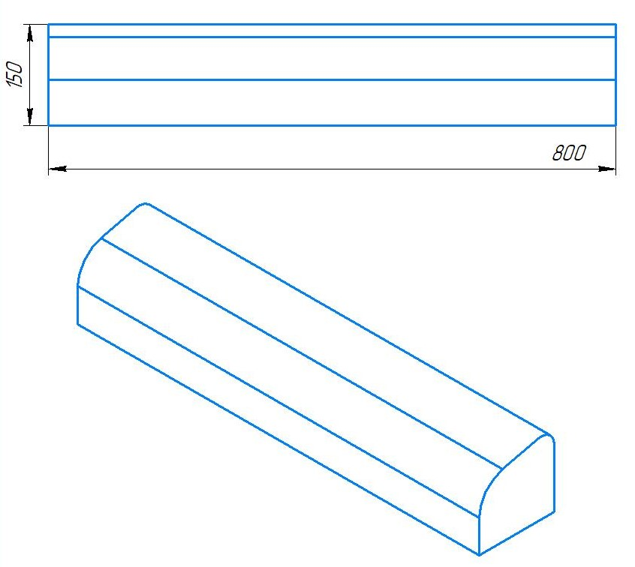
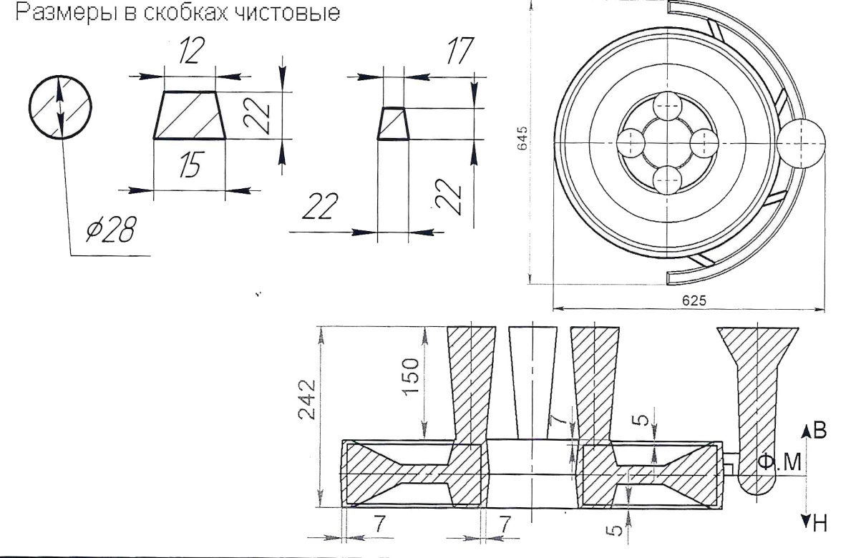
Металлозавалка |  |  |  | 3240 |  |  |  |  |  | Металлозавалка |  |  |  | 864 |  |  |  |  |  |  |  |  |  |  |  |  |  |  |  | Металлозавалка |  |  | 983 |  |  |  |  |  | Металлозавалка |  |  | 723 |  |  |  |  | Металлозавалка |  |  |  | 1815 |  |  |  |  |  | Металлозавалка |  |  | 286 |  |  |  |  |  | Металлозавалка |  |  | 713 |  |  |  |  |  |  |  |  |  |  |  |  |  |  |  |  |  |  |  |  |  |  |  |  |  |  |  |  |  |  | Металлозавалка |  |  | 1347 |  |  |  |  | Металлозавалка |  |  | 593
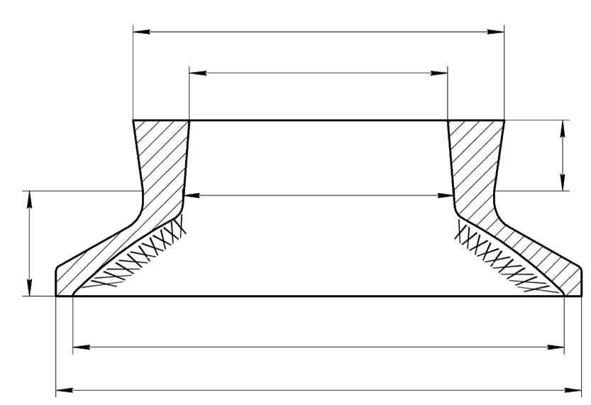
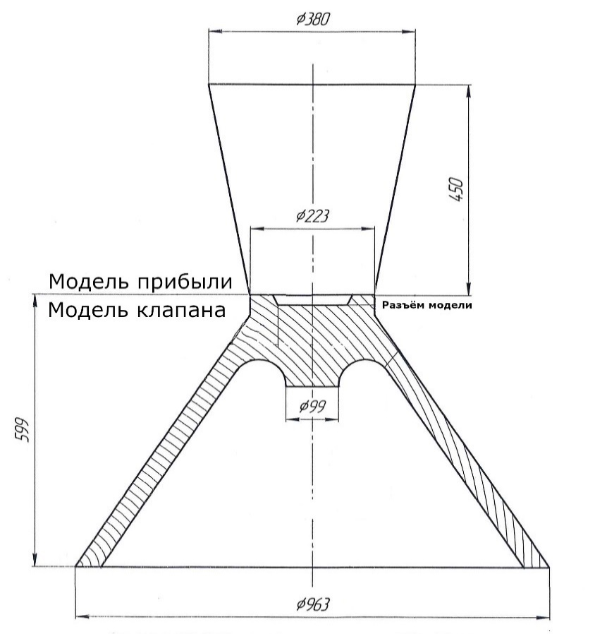
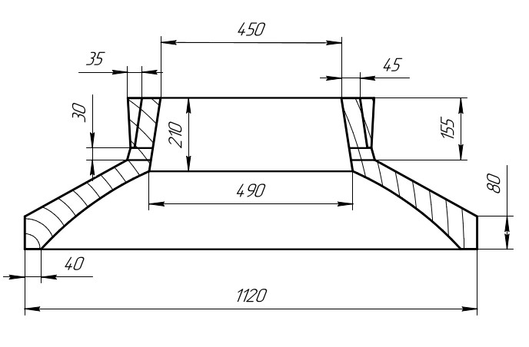
 |  |  |  |  |  |  |  |  |  |  |  |  |  |  |  |  |  |  |  |  |  |  |  |  |  |  |  |  |  |  |  |  |  |  |  |  |  |  |  |  |  |  |  |  |  |  |  |  |  |  |  |  |  | 349.92432826 |  |  |  | * Указаны размеры модели |  |  |  |  |  |  |  |  |  |  |  |  |  |  |  |  |  |  |  |  |  |  |  |  |  |  |  |  |  |  |  | 100
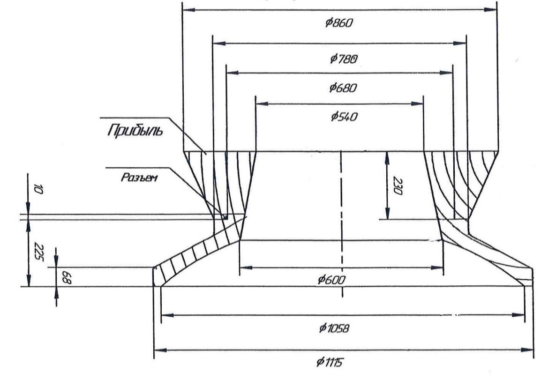
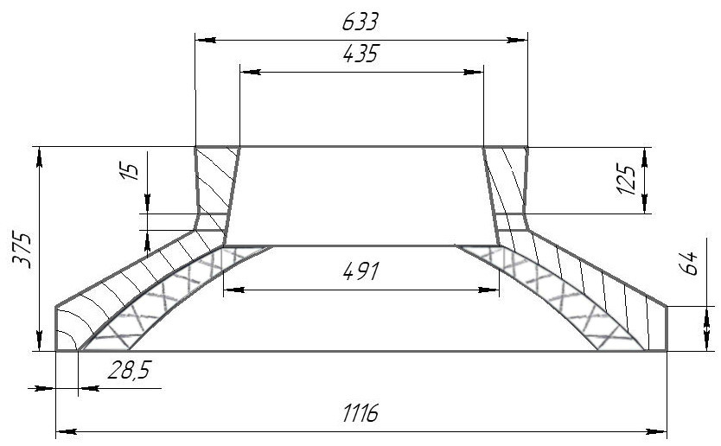
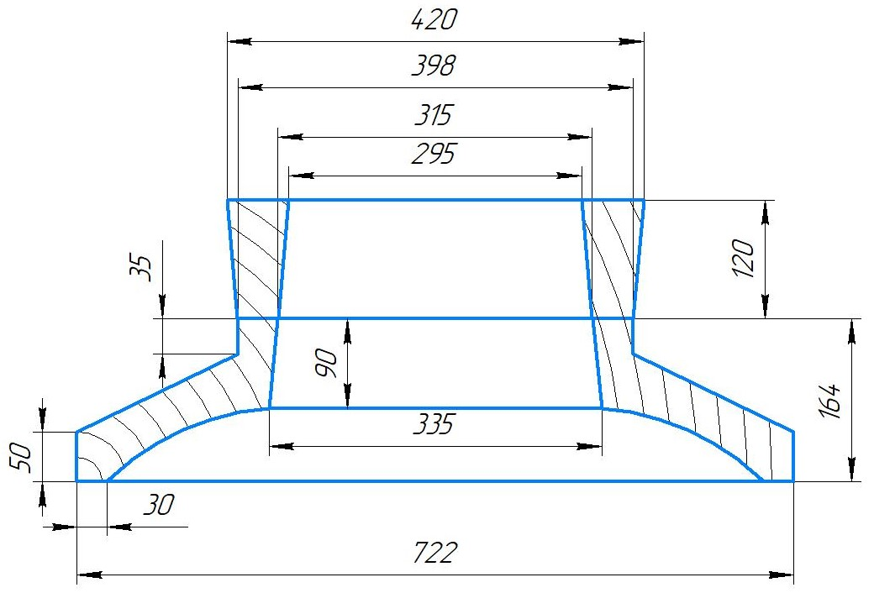
 |  |  |  | Ø 1389 |  |  |  |  |  |  |  |  |  |  | 1. | В конусе формы сделать |  |  |  |  |  |  |  |  |  |  |  |  |  |  |  |  |  |  |  |  |  |  |  |  |  |  |  |  |  |  |  |  |  | Ø 445 |  |  |  |  |  |  |  |  |  |  |  |  |  |  |  |  |  |  |  |  |  |  |  |  |  |  |  |  |  |  |  |  |  |  |  |  |  |  |  |  |  |  |  |  | Ø 313 |  |  |  |  |  |  |  | Ø 760
 |  |  |  |  |  | #REF! |  |  |  |  |  |  |  |  |  | изнутри наколы на 3/4 высоты |  |  |  |  |  |  |  |  |  |  |  |  |  |  |  |  |  |  |  |  |  |  |  |  |  |  |  |  |  |  |  |  |  |  |  |  |  |  |  |  |  |  |  |  |  |  |  |  |  |  |  |  |  |  |  |  |  |  |  |  |  |  |  |  |  |  |  |  |  |  |  |  |  |  |  |  |  |  | (323) |  |  |  |  |  |  |  |  |  |  |  |  |  |  |  | 808
 |  |  |  | Ø 1093 |  | #REF! |  |  |  |  |  |  |  |  |  | конуса; |  |  |  |  |  |  |  |  |  |  |  |  |  |  |  |  |  |  |  |  |  |  |  |  |  |  |  |  |  |  |  |  |  |  |  |  |  |  |  |  |  |  |  |  |  |  |  |  |  |  |  |  |  |  |  |  |  |  |  |  |  |  |  |  |  |  |  |  |  |  |  |  |  |  |  |  |  |  | Ø 209 |  |  |  |  |  |  |  | Ø 545
 |  |  |  |  |  | #REF! |  |  |  |  |  |  |  |  |  |  |  |  |  |  |  |  |  |  |  |  |  |  |  |  |  |  |  |  |  |  |  |  |  |  |  |  |  |  |  |  |  |  |  |  |  |  |  |  |  |  |  |  |  |  |  |  |  |  |  |  |  |  |  |  |  |  |  |  |  |  |  |  |  |  |  |  |  |  |  | 660 |  |  |  |  |  |  |  |  | (219) |  |  |  |  |  |  |  |  |  |  |  |  |  |  |  | 627
 |  |  |  |  |  | #REF! |  |  |  |  |  |  |  |  | 2. | Никель и цинк в металле держать
 |  |  |  |  |  | #REF! |  |  |  |  |  |  |  |  |  | на верхнем пределе; |  |  |  |  |  |  |  |  |  |  |  |  |  |  |  |  |  |  |  |  |  |  |  |  |  |  |  |  |  |  |  |  |  |  |  |  | 415 |  |  |  |  |  |  |  |  |  |  |  |  |  |  |  |  |  |  |  |  |  |  |  |  |  |  |  |  |  |  |  |  |  |  |  |  | 100
 |  |  |  |  |  | #REF! | 316 |  |  |  |  |  |  |  |  |  |  |  |  |  |  |  |  |  |  |  |  |  |  |  |  |  |  |  |  |  |  |  |  |  |  |  |  |  |  |  |  |  |  |  |  |  |  |  |  |  |  |  |  |  |  |  |  |  |  |  |  |  |  |  |  |  |  |  |  |  |  |  |  |  |  |  |  |  |  |  |  |  |  |  |  |  |  |  |  |  |  | 145 |  |  |  |  |  |  |  | 195
 |  |  |  | Ø 1173 |  |  |  |  |  |  |  |  |  |  | 3. | Заливать форму через литниковую |  |  |  |  |  |  |  |  |  |  |  |  |  |  |  |  |  |  |  |  |  |  |  |  |  |  |  |  |  |  |  |  |  |  |  |  |  |  |  |  |  |  |  |  |  |  |  |  |  |  |  |  |  |  |  |  |  |  |  |  |  |  |  |  |  |  |  |  |  |  |  |  |  |  |  |  |  |  |  |  | 70 |  |  |  |  |  | Ø 600 |  |  |  |  |  |  |  |  |  | 123
 |  |  |  |  |  |  |  |  |  |  |  |  |  |  |  | систему до середины прибыли, |  |  |  |  |  |  |  |  |  |  |  |  |  |  |  |  |  |  |  |  |  |  |  |  |  |  |  |  |  |  |  |  | Ø 310 |  |  |  |  |  |  |  |  |  |  |  |  |  |  |  |  |  |  |  |  |  |  |  |  |  |  |  |  |  |  |  |  |  |  |  |  |  | 1665 |  |  | 100 |  |  |  |  |  |  |  |  |  |  |  |  |  |  |  |  |  |  |  |  | 656
 |  |  |  | ( 1190 ) |  |  |  |  |  |  |  |  |  |  |  | затем остатки металла залить в |  |  |  |  |  |  |  |  |  |  |  |  |  |  |  |  |  |  |  |  |  |  |  |  |  |  |  |  |  |  |  |  |  |  |  |  |  |  |  |  |  |  |  |  |  |  |  |  |  |  |  |  |  |  |  |  |  |  |  |  |  |  |  |  |  |  |  |  |  |  |  |  |  |  |  |  |  |  | Ø 280 |  |  |  |  |  |  |  | (620)
364 |  |  |  |  |  |  |  |  |  |  |  |  |  |  |  | прибыль до полного её заполнения. |  |  |  |  |  |  |  |  |  |  |  |  |  |  |  |  |  |  |  |  |  |  |  |  |  |  |  |  |  |  |  |  |  |  |  |  |  |  |  |  |  |  |  |  |  |  |  |  |  |  |  |  |  |  |  |  |  |  |  |  |  |  |  |  |  |  |  |  |  |  |  |  |  |  |  |  |  |  | (270) | * |  |  |  | 350
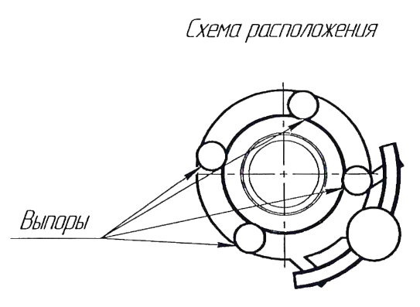
( 340 ) |  |  |  |  |  |  |  |  |  |  |  |  |  |  |  |  |  |  |  |  |  |  |  |  |  | #REF! |  |  |  |  |  |  |  |  |  |  |  |  |  |  |  |  |  |  |  |  |  |  |  |  | 250 |  |  |  |  |  |  |  |  |  |  |  |  |  |  |  |  |  |  |  |  |  |  |  |  |  |  |  |  |  |  |  |  |  |  | 145 |  | 70 |  |  |  |  |  |  | Ø 450 |  |  |  |  | (270) |  |  |  |  |  |  |  | 202
 |  |  |  |  |  |  |  |  |  |  |  |  |  |  |  |  |  |  |  |  |  |  |  |  |  | #REF! |  |  |  |  |  |  |  |  |  |  |  |  |  |  |  |  |  |  |  |  |  |  |  |  |  |  |  | 150 |  |  |  |  |  |  |  |  |  |  |  |  |  |  |  |  |  |  |  |  |  |  |  |  |  |  |  |  |  |  |  |  |  |  |  |  |  |  |  |  | (440) | *
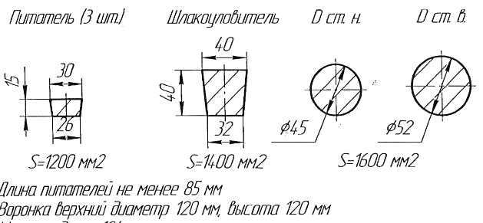
 |  |  |  | Ø 1978 |  | #REF! |  |  |  |  |  |  |  |  |  |  |  |  |  |  |  |  |  |  |  | #REF! |  |  |  |  |  |  |  |  |  |  |  |  |  |  |  |  |  |  |  |  |  |  |  |  |  |  |  |  |  |  |  |  |  |  |  |  |  |  |  |  |  |  |  |  |  |  |  |  |  |  |  |  |  |  |  |  |  |  |  |  |  |  |  |  |  |  |  |  |  |  |  |  |  |  |  |  | Ø 1350
 |  |  |  | ( 2000 ) |  | #REF! |  |  |  |  |  |  |  |  |  |  |  |  |  |  |  |  |  |  |  | #REF! |  |  |  |  |  |  |  |  |  |  |  |  |  |  |  |  |  |  |  |  |  | ХХХХХХХХХХХХХХХХХХХХХХХХХХХХХХХХХХХХХХХХХХХХХХХХХХ |  |  |  |  |  |  |  |  |  |  |  |  |  |  |  |  |  |  |  |  |  |  |  |  |  |  |  |  |  |  |  |  |  |  |  |  |  |  |  |  |  |  |  |  |  |  |  |  |  |  |  |  |  |  | (1340)
 |  |  |  |  |  | #REF! |  |  |  |  |  |  |  |  |  |  |  |  |  |  |  | #REF! |  |  |  |  |  |  |  |  |  |  |  |  |  |  |  |  |  |  |  |  |  |  |  |  |  |  |  | Ø 1090 |  |  |  |  |  |  |  |  |  |  |  |  |  |  |  |  |  |  |  |  |  |  |  |  |  |  |  |  |  |  |  |  |  |  |  |  |  |  |  |  |  |  |  |  |  |  |  |  |  |  |  |  |  |  |  |  |  |  |  |  | 1024
 |  |  |  | Ø 2039 |  | #REF! |  |  |  |  |  |  |  |  |  |  |  |  |  |  |  |  |  |  |  |  |  |  |  |  |  |  |  |  |  |  |  |  |  |  |  |  |  |  |  |  |  |  |  |  |  |  |  |  |  |  |  |  |  |  |  |  |  |  |  |  |  |  |  |  |  |  |  |  |  |  |  |  |  |  |  |  |  |  |  |  |  |  |  |  |  |  |  |  |  |  |  |  |  |  |  |  | Ø 1400
 |  | #REF! |  | ( 2020 ) |  |  |  |  |  |  |  | #REF! |  |  |  |  |  |  |  |  |  |  |  |  |  |  |  |  |  |  |  |  |  |  |  |  |  |  |  |  |  |  |  |  |  |  |  |  |  |  |  |  |  |  |  |  |  |  |  |  |  |  |  |  |  |  |  |  |  |  |  |  |  |  |  |  |  |  |  |  |  |  |  |  |  |  |  |  |  |  |  |  |  |  |  |  |  |  |  |  |  |  | (1360) |  |  |  |  |  |  |  | 1064
 |  |  |  |  |  |  |  |  |  |  |  |  |  |  |  |  |  |  |  |  | #REF! |  |  |  |  |  |  |  |  |  |  |  |  |  |  |  |  |  |  |  |  |  |  |  |  |  |  |  |  |  |  |  |  |  |  |  |  |  |  |  |  |  |  |  |  |  |  |  |  |  |  |  |  |  |  |  |  |  |  |  |  |  |  | Закладные цапфы устанавливать при формовке.
 |  |  |  |  |  |  |  |  |  |  |  |  |  |  |  |  |  |  |  |  | Формовочная смесь |  |  | СКЛ |  |  |  |  |  |  |  |  |  |  |  |  |  |  |  |  |  |  |  |  |  |  |  | * При заливке предусмотреть запас металла 200кг.
 | #REF! |  |  |  |  |  | Страница 1 из 4 |  |  |  |  |  |  |  |  |  |  |  |  |  | Усадка |  |  | 1,5 % |  |  |  |  |  |  |  |  |  |  |  |  |  |  |  |  |  |  |  |  |  |  |  |  |  |  |  |  |  |  |  |  |  | *Использовать холодильники |  |  |  |  |  |  |  |  |  |  |  |  |  |  |  |  |  | Формовочная смесь |  | СКЛ |  |  |  |  |  | Формовочная смесь |  |  | СКЛ |  |  |  |  |  | Формовочная смесь |  | СКЛ
 | Формовочная смесь |  |  | СКЛ |  |  |  |  |  |  | Формовочная смесь |  |  | СКЛ |  |  |  |  |  |  | Краска |  |  | ГБ |  |  |  |  |  |  | Формовочная смесь |  | СКЛ |  |  |  |  |  |  | Формовочная смесь |  | СКЛ |  |  |  |  |  | Формовочная смесь |  |  | СКЛ |  |  |  |  |  |  | Формовочная смесь |  | СКЛ |  |  |  |  |  |  | Формовочная смесь |  | СКЛ |  |  |  |  |  |  | Краска |  | ГБ |  |  |  |  |  | Краска |  |  | ГБ |  |  |  |  |  | Краска |  | ГБ |  |  |  |  |  | Формовочная смесь |  | СКЛ |  |  |  |  |  | Формовочная смесь |  | СКЛ
 | Усадка |  |  | 1,5 % |  |  |  |  |  |  | Усадка |  |  | 1,5 % |  |  |  |  |  |  | Транспортировка по инструкции |  |  | 102.41.795 Альбом № 9 |  |  |  |  |  |  | Усадка |  | 1,5 % |  |  |  |  |  |  | Усадка |  | 1,5 % |  |  |  |  |  | Усадка |  |  | 1,5 % |  |  |  |  |  |  | Усадка |  | 1,5 % |  |  |  |  |  |  | Усадка |  | 1,5 % |  |  |  |  |  |  | Усадка |  | 1,2 % |  |  |  |  |  | Усадка |  |  | 1,2 % |  |  |  |  |  | Усадка |  | 1,2 % |  |  |  |  |  | Усадка |  | 1.50% |  |  |  |  |  | Усадка |  | 1.50%
 | Краска |  |  | ГБ |  |  |  |  |  |  | Краска |  |  | ГБ |  |  |  |  |  |  | Уход за прибылью |  |  | 25010.00168 |  |  |  |  |  |  | Краска |  | ГБ |  |  |  |  |  |  | Краска |  | ГБ |  |  |  |  |  | Краска |  |  | ГБ |  |  |  |  |  |  | Краска |  | ГБ |  |  |  |  |  |  | Краска |  | ГБ |  |  |  |  |  |  | Температура заливки формы |  | 1320-1340 | °С |  |  |  |  | Температура заливки формы |  |  | 1320-1340 | °С |  |  |  |  | Температура заливки формы |  | 1320-1340 | °С |  |  |  |  | Краска |  | ГБ |  |  |  |  |  | Краска |  | ГБ
 | Тип литниковой системы |  |  | 242.04.463 | -6 |  |  |  |  |  | Тип литниковой системы |  |  | 242.04.463 | -1 |  |  |  |  |  | Дата |  | Проверил | Дата |  | Руководитель |  |  |  |  | Тип литниковой системы |  | 242.04.463 | -2 |  |  |  |  |  | Тип литниковой системы |  | 242.04.463 | -1 |  |  |  |  | Тип литниковой системы |  |  | 242.04.464 | -3 |  |  |  |  |  | Тип литниковой системы |  | 242.04.463 |  |  |  |  |  |  | Тип литниковой системы |  | 242.04.464 | -1 |  |  |  |  |  | Транспортировка по инструкции |  | 102.41.795 Альбом № 9 |  |  |  |  |  | Заливать в открытую форму |  |  |  |  |  |  |  |  | Транспортировка по инструкции |  | 102.41.795 Альбом № 9 |  |  |  |  |  | Тип литниковой системы |  | 242.04.463 | -2 |  |  |  |  | Тип литниковой системы |  | 242.04.463 | -1
 | Температура заливки |  |  | 1050-1090 | ° С |  |  |  |  |  | Температура заливки |  |  | 1060-1080 | ° С |  |  |  |  | 2024-10-07 |  |  |  |  |  |  |  |  |  |  | Температура заливки |  | 1050-1090 | ° С |  |  |  |  |  | Температура заливки |  | 1050-1090 | ° С |  |  |  |  | Температура заливки |  |  | 1060-1080 | ° С |  |  |  |  |  | Температура заливки |  | 1050-1090 | ° С |  |  |  |  |  | Температура заливки |  | 1080-1100 | ° С |  |  |  |  | Дата |  | Проверил | Дата |  | Руководитель |  |  |  | Уход за прибылью |  |  | Засыпать сухим песком слоем 40 мм. |  |  |  |  | Дата |  | Проверил | Дата |  | Руководитель |  |  |  | Температура заливки |  | 1050-1090 | ° С |  |  |  |  | Температура заливки |  | 1060-1080 | ° С
 | Плавка по инструкции |  |  | 25010.00173 |  |  |  |  |  |  | Плавка по инструкции |  |  | 25010.00174 |  |  |  |  |  |  | Подпись |  |  |  |  |  |  |  |  |  | Плавка по инструкции |  | 25010.00173 |  |  |  |  |  |  | Плавка по инструкции |  | 25010.00173 |  |  |  |  |  | Плавка по инструкции |  |  | 25010.00176 |  |  |  |  |  |  | Плавка по инструкции |  | 25010.00173 |  |  |  |  |  |  | Плавка по инструкции |  | 25010.00176 |  |  |  |  |  | 2024-10-07 |  |  |  |  |  |  |  |  | Опока: | 1400 мм. х 2000мм. х 320 мм. 1 шт. |  |  |  |  |  |  | 2024-10-07 |  |  |  |  |  |  |  |  | Плавка по инструкции |  | 25010.00173 |  |  |  |  |  | Плавка по инструкции |  | 25010.00174
 | Заливка по инструкции |  |  | 25011.00008 |  |  |  |  |  |  | Заливка по инструкции |  |  | 25011.00007 |  |  |  |  |  |  |  |  |  |  |  |  |  |  |  |  | Заливка по инструкции |  | 25011.00007 |  |  |  |  |  |  | Заливка по инструкции |  | 25011.00007 |  |  |  |  |  | Заливка по инструкции |  |  | 25011.00007 |  |  |  |  |  |  | Заливка по инструкции |  | 25011.00007 |  |  |  |  |  |  | Заливка по инструкции |  | 25011.00007 |  |  |  |  |  | Подпись |  |  |  |  |  |  |  |  | Транспортировка по инструкции |  |  | 102.41.795 Альбом № 9 |  |  |  |  | Подпись |  |  |  |  |  |  |  |  | Заливка по инструкции |  | 25011.00008 |  |  |  |  |  | Заливка по инструкции |  | 25011.00008
 | Транспортировка по инструкции |  |  | 102.41.797 Альбом № 9 |  |  |  |  |  |  | Транспортировка по инструкции |  |  | 102.41.795 Альбом № 9 |  |  |  |  |  | Наименование |  |  | Тарифная | Вид | Вид | Разряд | Норма времени |  |  |  | Транспортировка по инструкции |  | 102.41.795 Альбом № 9 |  |  |  |  |  |  | Транспортировка по инструкции |  | 102.41.795 Альбом № 9 |  |  |  |  |  | Транспортировка по инструкции |  |  | 102.41.795 Альбом № 9 |  |  |  |  |  |  | Транспортировка по инструкции |  | 102.41.795 Альбом № 9 |  |  |  |  |  |  | Транспортировка по инструкции |  | 102.41.795 Альбом № 9 |  |  |  |  |  |  |  |  |  |  |  |  |  | Дата |  |  | Проверил | Дата | Руководитель |  | Нормировщик |  |  |  |  |  |  |  |  |  |  | Транспортировка по инструкции |  | 102.41.797 Альбом № 9 |  |  |  |  |  | Транспортировка по инструкции |  | 102.41.797 Альбом № 9
 | Уход за прибылью |  |  | 25010.00168 |  |  |  |  |  |  | Уход за прибылью |  |  | 25010.00168 |  |  |  |  |  |  | операции |  | сетка | нормы | работ |  | на 1 деталь (н/ч) |  |  |  | Уход за прибылью |  | 25010.00168 |  |  |  |  |  |  | Уход за прибылью |  | 25010.00168 |  |  |  |  |  | Уход за прибылью |  |  | 25010.00168 |  |  |  |  |  |  | Уход за прибылью |  | 25010.00168 |  |  |  |  |  |  | Уход за прибылью |  | 25010.00168 |  |  |  |  |  | Наименование |  | Тарифная | Вид | Вид | Разряд | Норма времени |  | 2024-10-07 |  |  |  |  |  |  |  |  | Наименование |  | Тарифная | Вид | Вид | Разряд | Норма времени |  |  | Уход за прибылью |  | 25010.00168 |  |  |  |  |  | Уход за прибылью |  | 25010.00168
 | Дата |  | Проверил | Дата |  | Руководитель |  |  |  |  | Дата |  | Проверил | Дата |  | Руководитель |  |  |  |  | Формовка, сборка |  | 40 | 1 | 20 | 3 | 1.621 |  |  |  | Дата | Проверил | Дата |  | Руководитель |  |  |  |  | Дата | Проверил | Дата |  | Руководитель |  |  |  | Дата |  | Проверил | Дата |  | Руководитель |  |  |  |  | Дата | Проверил | Дата |  | Руководитель |  |  |  |  | Дата | Проверил | Дата |  | Руководитель |  |  |  | операции |  | сетка | нормы | работ |  | на 1 деталь (н/ч) |  | Подпись |  |  |  |  |  |  |  |  | операции |  | сетка | нормы | работ |  | на 1 деталь (н/ч) |  |  | Дата | Проверил | Дата |  | Руководитель |  |  |  | Дата | Проверил | Дата |  | Руководитель
2024-10-07 |  |  |  |  |  |  |  |  |  | 2024-10-07 |  |  |  |  |  |  |  |  |  |  |  |  |  |  |  |  |  |  |  | 2024-10-07 |  |  |  |  |  |  |  |  | 2024-10-07 |  |  |  |  |  |  |  | 2024-10-07 |  |  |  |  |  |  |  |  |  | 2024-10-07 |  |  |  |  |  |  |  |  | 2024-10-07 |  |  |  |  |  |  |  |  | Формовка, сборка |  | 40 | 1 | 20 | 3 | 1.236 |  |  |  |  |  |  |  |  |  |  | Формовка, сборка |  | 40 | 1 | 20 | 3 | 1.327 |  | 2024-10-07 |  |  |  |  |  |  |  | 2024-10-07
 | Подпись |  |  |  |  |  |  |  |  |  | Подпись |  |  |  |  |  |  |  |  |  |  |  |  |  |  |  |  |  |  |  | Подпись |  |  |  |  |  |  |  |  | Подпись |  |  |  |  |  |  |  | Подпись |  |  |  |  |  |  |  |  |  | Подпись |  |  |  |  |  |  |  |  | Подпись |  |  |  |  |  |  |  |  |  |  |  |  |  |  |  | Наименование |  |  | Тарифная | Вид | Вид | Разряд | Норма времени |  |  |  |  |  |  |  |  |  |  | Подпись |  |  |  |  |  |  |  | Подпись
 |  |  |  |  |  |  |  |  |  |  |  |  |  |  |  |  |  |  |  |  |  |  |  |  |  |  |  |  |  |  |  |  |  |  |  |  |  |  |  |  |  |  |  |  |  |  |  |  |  |  |  |  |  |  |  |  |  |  |  |  |  |  |  |  |  |  |  |  |  |  |  |  |  |  |  |  |  |  |  |  |  |  | операции |  |  | сетка | нормы | работ |  | на 1 деталь (н/ч)
Наименование |  |  | Тарифная | Вид | Вид | Разряд | Норма времени |  |  | Наименование |  |  | Тарифная | Вид | Вид | Разряд | Норма времени |  |  |  |  |  |  |  |  |  |  |  |  | Наименование |  | Тарифная | Вид | Вид | Разряд | Норма времени |  |  | Наименование |  | Тарифная | Вид | Вид | Разряд | Норма времени |  | Наименование |  |  | Тарифная | Вид | Вид | Разряд | Норма времени |  |  | Наименование |  | Тарифная | Вид | Вид | Разряд | Норма времени |  |  | Наименование |  | Тарифная | Вид | Вид | Разряд | Норма времени |  |  |  |  |  |  |  |  |  |  | Формовка, сборка |  |  | 40 | 1 | 20 | 3 | 4.214 |  |  |  |  |  |  |  |  |  | Наименование |  | Тарифная | Вид | Вид | Разряд | Норма времени |  | Наименование |  | Тарифная | Вид | Вид | Разряд | Норма времени
 | операции |  | сетка | нормы | работ |  | на 1 деталь (н/ч) |  |  |  | операции |  | сетка | нормы | работ |  | на 1 деталь (н/ч) |  |  |  |  |  |  |  |  |  |  |  |  |  | операции | сетка | нормы | работ |  | на 1 деталь (н/ч) |  |  |  | операции | сетка | нормы | работ |  | на 1 деталь (н/ч) |  |  | операции |  | сетка | нормы | работ |  | на 1 деталь (н/ч) |  |  | операции |  | сетка | нормы | работ |  | на 1 деталь (н/ч) |  |  |  | операции | сетка | нормы | работ |  | на 1 деталь (н/ч) |  |  |  |  |  |  |  |  |  |  |  |  |  |  |  |  |  |  |  |  |  |  |  |  |  |  |  |  | операции | сетка | нормы | работ |  | на 1 деталь (н/ч) |  |  | операции | сетка | нормы | работ |  | на 1 деталь (н/ч)
 | Формовка, сборка |  | 40 | 1 | 20 | 3 | 31.554 |  | 98.72 |  | Формовка, сборка |  | 40 | 1 | 20 | 3 | 8.408 |  | 98.72 |  |  |  |  |  |  |  |  |  | 98.72 |  | Формовка, сборка | 40 | 1 | 20 | 3 | 9.573 |  | 98.72 |  | Формовка, сборка | 40 | 1 | 20 | 3 | 7.589 |  |  | Формовка, сборка |  | 40 | 1 | 20 | 3 | 10.265 |  | 170 |  | Формовка, сборка | 40 | 1 | 20 | 3 | 2.784 |  |  |  | Формовка, сборка | 40 | 1 | 20 | 3 | 6.939 |  | 98.72 |  |  |  |  |  |  |  |  |  |  |  |  |  |  |  |  |  |  |  |  |  |  |  |  |  |  | Формовка, сборка | 40 | 1 | 20 | 3 | 13.118 |  |  | Формовка, сборка | 40 | 1 | 20 | 3 | 7.589
 |  |  |  |  |  |  | 31.749 |  |  |  |  |  |  |  |  |  |  |  |  |  |  |  |  |  |  |  |  |  |  |  |  |  |  |  |  |  |  |  |  |  |  |  |  |  |  |  |  |  |  |  |  |  |  |  |  |  |  |  |  |  |  |  |  |  | 98.72
 |  |  |  |  |  |  |  |  |  |  |  |  |  |  |  |  |  |  |  |  |  |  |  |  |  |  |  |  |  |  |  |  |  |  |  |  |  |  |  |  |  |  |  |  |  |  |  |  |  |  |  |  |  |  |  |  |  |  |  |  |  |  |  |  |  |  |  |  |  |  |  |  |  |  |  |  |  |  |  |  |  |  |  |  |  |  |  |  |  |  |  |  |  |  |  |  |  |  |  |  |  |  |  |  |  | 10.928

Сухарь
 |  |  |  |  |  |  | Ф277-010 |  |  |  | № | Высота, Н | Высота прибыли, h1 | Высота модели, h2 | Ширина, L1 | Ширина, L2 | Ширина, L3 | Толщина, L4 | Толщина, L5 | Толщина, L6 | Толщина, L7 | Толщина, L8 | Толщина, L9 | Толщина, L10 | Толщина, L11 | Толщина, L12 | марка | черный | прибыль | жидкий | м/зав
 |  | Технологическая карта |  |  |  |  | ПТЦ | Размеры сухаря:
Заказ |  |  |  |  |  | Модель № | 126 | Ширина L1 | 245 |  | 125 | 890 | 255 | 635 | 243 | 260 | 310 | 30 | 55 | 63 | 100 | 160 | 90 | 220 | 180 | 106 | БрА9Ж3Л | 110.0 | 65.7 | 175.7 | 182.7
Чертеж |  |  |  |  |  |  |  | Ширина L2 | 260 |  | 126 | 895 | 250 | 645 | 245 | 260 | 310 | 30 | 60 | 65 | 100 | 170 | 90 | 220 | 180 | 110 | БрА9Ж3Л | 110.0 | 65.7 | 175.7 | 182.7
Наименование |  |  |  |  |  |  |  | Толщина L4 | 30 |  | 127 | 1840 | 510 | 1330 | 440 | 455 | 555 | 80 | 155 | 165 | 240 | 340 | 170 | 540 | 500 | 234 | БрА10Ж3Мц2 | 874.6 | 507.1 | 1381.7 | 1437.0
Количество деталей на заказ |  |  |  |  |  |  |  | Толщина L5 | 60 |  | 128 | 1670 | 420 | 1250 | 425 | 440 | 520 | 45 | 90 | 95 | 155 | 260 | 145 | 420 | 420 | 240 | БрА9Ж3Л | 690.0 | 489.0 | 1179.0 | 1226.2
Материал |  |  | БрА9Ж3Л |  |  | К.В.Т | 1.10 | Толщина L6 | 65 |  | 129 | 1170 | 320 | 850 | 315 | 330 | 390 | 60 | 90 | 100 | 140 | 220 | 120 | 290 | 280 | 164 |  | 1.0 | 1.0 | 2.0 | 2.1
Масса детали |  |  | 121 |  |  | К.И.М. | 0.66 | Толщина L12 | 110 |  | 130 | 1150 | 350 | 800 | 300 | 310 | 390 | 15 | 95 | 100 | 115 | 190 | 120 | 260 | 255 | 152.5 | БрА9Ж3Л | 228.0 | 160.0 | 388.0 | 403.5
Масса отливки |  |  | 110 |  |  |  |  | Длина h2 | 645 |  | 131 | 1075 | 330 | 745 | 260 | 270 | 335 | 55 | 75 | 85 | 150 | 220 | 100 | 260 | 230 | 129 | БрА9Ж3Л | 170.0 | 121.2 | 291.2 | 302.9
Масса прибыли |  |  | 65.7 |  |  |  |  | Размеры прибыли: |  |  | 132 | 1045 | 330 | 715 | 325 | 340 | 410 | 75 | 105 | 105 | 180 | 240 | 125 | 175 | 160 |  |  | 1.0 | 1.0 | 2.0 | 2.1
Норма расхода |  |  | 175.7 |  |  |  |  | Толщина L7 | 100 |  | 133 | 1350 | 370 | 980 | 340 | 355 | 420 | 65 | 110 | 115 | 160 | 250 | 140 | 350 | 300 | 197.5 | БрА9Ж3Л | 385.9 | 214.2 | 600.1 | 624.1
Металлозавалка |  |  | 183 |  |  |  |  | Толщина L8 | 170 |  | 134 | 1450 | 390 | 1060 | 355 | 380 | 450 | 83 | 170 | 190 | 180 | 260 | 150 | 350 | 320 | 202.5 | БрА9Ж3Л | 438.3 | 246.3 | 684.6 | 712.0
 |  |  |  |  |  |  |  | Ширина L3 | 310 |  | 135 | 1350 | 380 | 970 | 340 | 360 | 430 | 63 | 108 | 118 | 158 | 248 | 130 | 350 | 320 | 168 | БрА9Ж3Л | 349.0 | 209.7 | 558.7 | 581.0
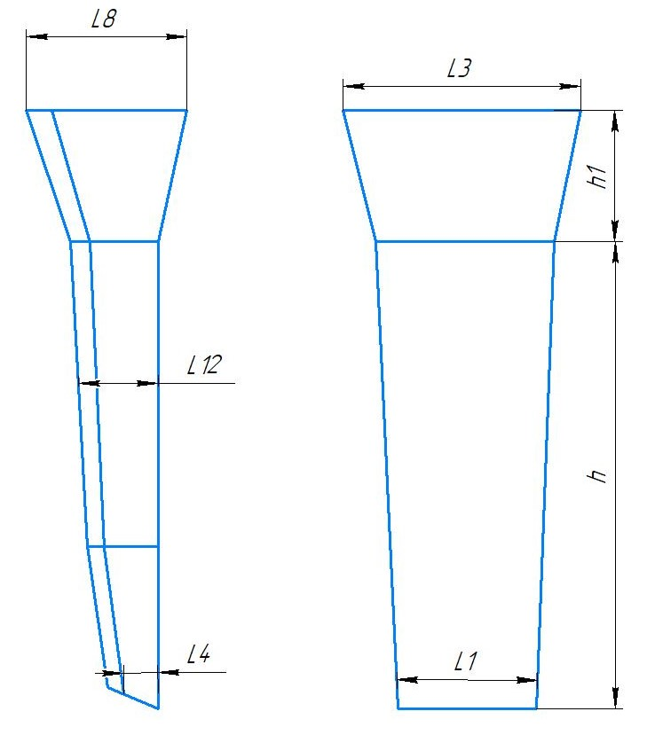
 |  |  |  |  |  |  |  | Высота h1 | 250 |  | 136 | 1280 | 380 | 900 | 405 | 420 | 500 | 35 | 65 | 75 | 130 | 200 | 130 | 310 | 250 | 164 | БрА9Ж3Л | 329.0 | 213.0 | 542.0 | 563.7
 |  |  |  |  | Размеры: |  |  | Плотность | 7.5 |  | 137 | 1770 | 470 | 1300 | 480 | 500 | 555 | 100 | 160 | 170 | 310 | 430 | 160 | 400 | 400 | 177.5 | БрА9Ж3Л | 937.6 | 563.4 | 1501.0 | 1561.0
 |  |  |  |  |  | модели | отливки
 |  |  |  |  | L1 | 245 | 241 | Масса вручную | 121 | TRUE | 1080-1100
 |  |  |  |  | L4 | 30 | 30
 |  |  |  |  | L12 | 110 | 108 | Холодильник
 |  |  |  |  | h | 645 | 635
 |  |  |  |  | прибыль:
 |  |  |  |  | L8 | 170 | 167 | Расчет массы отливки по размерам модели. Без учета усадки
 |  |  |  |  | L3 | 310 | 305 | Утвердил 25.10.23 (чтобы не переписывать расчетный файл.)
 |  |  |  |  | h1 | 250 | 246 | Высота прибыли расчетная.

 | * Использовать холодильники

 | Формовочная смесь |  | СКЛ
 | Усадка |  | 1,5 %
 | Краска |  | ГБ
 | Температура заливки |  | 1080-1100 | ° С
 | Сушка форм по инструкции |  | 25015.00013
 | Плавка по инструкции |  | 25010.00176
 | Заливка по инструкции |  | 25011.00007
 | Уход за прибылью |  | 25010.00168
 | Транспортировка по инструкции |  | 102.41.795 Альбом № 9
 | Дата | Проверил | Дата | Руководитель |  | Нормировщик
2024-10-07
 | Подпись

Наименование |  | Тарифная | Вид | Вид | Разряд | Норма времени
 | операции | сетка | нормы | работ |  | на 1 деталь (н/ч)
 | Формовка, сборка | 40 | 1 | 20 | 3 | 2.063

Болваны
FALSE |  |  |  |  |  |  |  |  |  |  |  |  |  |  |  |  |  |  |  |  |  | Оснастка |  | Масса
 |  | Формовка |  | Столбики |  |  |  |  |  |  |  |  | Стационарный кокиль |  |  |  |  |  |  |  |  |  |  |  | Стационарный кокиль + ц/б кокиль |  |  |  |  |  |  |  |  |  |  | Ц/Б + ц/б кокиль
 |  |  |  |  |  |  |  |  | ф277-008 |  |  |  |  |  |  |  |  |  |  |  | ф277-008 |  |  |  |  |  |  |  |  |  |  |  | ф277-008 |  |  |  |  |  |  |  |  |  |  | ф277-008
 |  | Технологическая карта |  |  |  |  |  |  | ПТЦ | Размеры | Размеры |  | Технологическая карта |  |  |  |  |  |  |  | ПТЦ | Размеры |  | Размеры |  | Технологическая карта |  |  |  |  |  |  | ПТЦ | Размеры | Размеры |  | Технологическая карта |  |  |  |  |  |  | ПТЦ | Размеры | Размеры
 |  | Заказ |  |  |  | 364004-005 |  |  |  | детали: | литейн.зг: |  | Заказ |  |  |  | 3441119-009 |  |  |  |  | детали: |  | литейн.зг: |  | Заказ |  |  |  | 344952-008 |  |  |  | детали: | лит..зг 1: |  | Заказ |  |  |  | 3441123-009 |  |  |  | детали: | лит..зг 1:
 |  | Чертеж |  |  |  | 1507675 |  |  |  | 0 | 0 |  | Чертеж |  |  |  | Тр-104-13 |  |  |  |  |  |  | 0 |  | Чертеж |  |  |  | РЧЗ 3-440636 | / РЧЗ 3-440637 |  |  | 0 | 0 |  | Чертеж |  |  |  | ЦИ.1144А |  |  |  |  | 0
 |  | Наименование |  |  |  | Поршень (заготовка) |  |  |  | 185 | 195 |  | Наименование |  |  |  | Сухарь |  |  |  |  | 82 |  | 115 |  | Наименование |  |  |  | Заготовка вкладыша |  |  |  | 172 | 206.50 |  | Наименование |  |  |  | Гайка |  |  |  | 150 | 174.33
 |  | Количество деталей на заказ |  |  |  | 9 |  |  |  | 0 | 0 |  | Количество деталей на заказ |  |  |  | 8 |  |  |  |  | 33 |  | 0 |  | Количество деталей на заказ |  |  |  | 2 | / 2 |  |  | 80 | 0 |  | Количество деталей на заказ |  |  |  | 1 |  |  |  |  | 0
 |  | Материал |  |  |  | СЧ15 |  | К.В.Т | 0.70 |  | 0 |  | Материал |  |  |  | ЛЦ38Мц2С2 |  |  | К.В.Т | 0.16 |  |  | 0 |  | Материал |  |  |  | БрА9Ж3Л |  | К.В.Т | 0.48 |  | 0 |  | Материал |  |  |  | БрА9Ж3Л |  | К.В.Т | 0.17 |  | 0
 |  | Масса детали |  |  |  | 12.8 |  | К.И.М. | 0.52 | 68 | 440 |  | Масса детали |  |  |  | 1.3 |  |  | К.И.М. | 0.14 | 148 |  | 356 |  | Масса детали |  |  |  | 21.9 |  | К.И.М. | 0.32 | 160 | 720 |  | Масса детали |  |  |  | 5.4 |  | К.И.М. | 0.11 | 145 | 180
 |  | Масса отливки |  |  |  | 92.0 |  |  |  | 7 | 7 |  | Масса отливки |  |  |  | 31.5 |  |  |  |  | 8.5 |  | 8.5 |  | Масса отливки |  |  |  | 181 |  |  |  | 7.5 | 7.5 |  | Масса отливки |  |  |  | 32.3 |  |  |  | 7.5 | 7.5
 |  | Масса отливки на 1 дет. |  |  |  | 18.4 |  |  |  | 12.79 | 91.98 |  | Масса отливки на 1 дет. |  |  |  | 7.9 |  |  |  |  | 5.5675539677 |  | 31.43 |  | Масса отливки на 1 дет. |  |  |  | 45.25 |  |  |  | 21.85 | 180.85 |  | Масса отливки на 1 дет. |  |  |  | 32.3 |  |  |  | 19.218 | 32.22
 |  | Норма расхода |  |  |  | 118.4 |  |  |  |  |  |  | Норма расхода |  |  |  | 35.4 |  |  |  |  | 1.3 |  |  |  | Норма расхода |  |  |  | 262 |  |  |  |  |  |  | Норма расхода |  |  |  | 46.6 |  |  |  | 5.4
 |  | Норма расхода на 1 дет. |  |  |  | 23.7 |  |  |  |  | Размеры |  | Норма расхода на 1 дет. |  |  |  | 8.9 |  |  |  |  |  |  | Размеры |  | Норма расхода на 1 дет. |  |  |  | 65.5 |  |  |  |  |  |  | Норма расхода на 1 дет. |  |  |  | 46.6
 |  | Металлозавалка |  |  |  | 123.1 |  |  |  |  | отливки |  | Металлозавалка |  |  |  | 36.8 |  |  |  |  | 115 |  | кокиля: |  | Металлозавалка |  |  |  | 273 |  |  |  | 200 | Размеры |  | Металлозавалка |  |  |  | 48.5 |  |  |  |  | Размеры
 |  | Металлозавалка на 1 дет. |  |  |  | 24.6 |  |  |  | ср. диам | 198 |  | Металлозавалка на 1 дет. |  |  |  | 9.2 |  |  |  |  |  |  | 0 |  | Металлозавалка на 1 дет. |  |  |  | 68.25 |  |  |  |  | стац.кок. : |  | Металлозавалка на 1 дет. |  |  |  | 48.5 |  |  |  | 170 | стац.кок. :
 |  | Количество деталей в отливке |  |  |  | 5 |  |  |  | длина | 440 |  | Количество деталей в отливке |  |  |  | 4 |  |  |  |  | 115 |  | 115 |  | Количество деталей в отливке |  |  |  | 4 |  |  |  | 213 | 0 |  | Количество деталей в отливке |  |  |  | 1 |  |  |  | 178.66666667 | 0
± 5
± 5
± 5
± 5
± 5
± 5
± 5
 |  | Размеры в скобках чистовые |  |  |  |  |  |  |  | Форм.уклон | 3 |  | Размеры в скобках чистовые |  |  |  |  |  |  |  |  | 115 |  | 0 |  | Размеры в скобках чистовые |  |  |  |  |  |  |  | 206.5 | 206.50 |  | Размеры в скобках чистовые |  |  |  |  |  |  |  | 174.33333333 | 174.33
 |  | Максимальное количество деталей в отливке: 5, L= |  |  |  |  | 430 |  |  | прип.мех.обр | 3.5 |  | Максимальное количество деталей в отливке по длине: 2, L= |  |  |  |  |  |  | 356 |  |  |  | 0 |  | Максимальное количество деталей в отливке: 4, L= |  |  |  |  |  | 720 |  |  | 0 |  | Максимальное количество деталей в отливке: 1, L= |  |  |  |  |  | 180 |  |  | 0
 |  |  |  |  |  |  |  |  |  |  | прибыль |  |  |  |  |  |  |  |  |  |  | 400 |  | 400 |  |  |  |  |  |  |  |  |  |  | 0 |  |  |  |  |  |  |  |  |  |  | 0
 |  |  |  |  |  |  |  |  |  | уклон | 6 |  |  |  |  |  |  |  |  |  |  | заливать: |  | 8.5 |  |  |  |  |  |  |  |  |  | 780 | 780 |  |  |  |  |  |  |  |  |  | 260 | 260
±2
±2
±2
±2
 |  |  |  |  |  |  |  |  |  | ср.диам | 207 |  |  |  |  |  |  |  |  |  |  |  |  | 35.32 |  |  |  |  |  |  |  |  |  |  | 7.5 |  |  |  |  |  |  |  |  |  |  | 7.5
 |  |  | Ø 192 |  |  |  |  |  |  | Высота | 100 |  |  | Ø 113 |  |  |  |  |  |  |  |  |  |  |  |  | Ø 197 |  |  |  |  |  |  |  | 195.92 |  |  | Ø 167 |  |  |  |  |  |  |  | 46.55
 |  |  | ( 185 ) |  |  |  |  |  |  |  | 7 |  |  | ( 82 ) |  |  |  |  |  |  |  | ПРИБЫЛЬ | FALSE | 242.71.639 |  |  | ( 172 ) |  |  |  |  |  |  |  |  |  |  | ( 150 )
± 5
± 5
± 5
± 5
 |  |  |  |  |  |  |  |  |  |  | 118.39 |  |  |  |  |  |  |  |  |  |  | 1/2 прибыли | FALSE |  |  |  |  |  |  |  |  |  |  |  | Размеры |  |  |  |  |  |  |  |  |  |  | Размеры
 |  |  |  |  |  | 433 |  | 99 |  |  |  |  |  |  |  |  | 394 |  |  |  |  |  |  | Размеры |  |  |  |  |  | 1024 |  |  |  | 205 | ц/б кок. : |  |  |  |  |  | 256 |  |  |  | 0 | ц/б кок. :
± 5
± 5
± 5
± 5
± 5
± 5
± 5
± 5
 |  |  |  |  |  | ( 68 ) |  |  |  | Длина заготовки |  |  |  |  |  |  | ( 148 ) |  |  |  |  | 300 |  | прибыли: |  |  |  |  |  | ( 160 ) |  |  |  | 209.33333333 | 0 |  |  |  |  |  | ( 145 ) |  |  |  | 8.6666666667 | 0
± 5
 |  |  |  |  |  |  |  |  |  | дл. детали | 68 |  |  |  |  |  | длина на 1 дет. |  |  | 188 |  | 350 |  | 0 |  |  |  |  |  | длина на 1 дет. |  | 200 |  | 207.16666667 | 207.17 |  |  |  |  |  | длина на 1 дет. |  | 180 |  | 4.3333333333 | 4.33
 |  |  |  |  |  | длина на 1 дет. |  | 108 |  | кол-во дет. | 5 |  |  |  |  |  |  |  |  |  |  | 325 |  | 325 |  |  |  |  |  |  |  |  |  |  | 0 |  |  |  |  |  |  |  |  |  |  | 0
 |  | Формовать в обратном порядке. Модель протянуть до размера L= 440 мм. |  |  |  |  |  |  |  | рез. | 10 | Технологические указания |  |  |  |  |  |  |  |  |  |  |  | 0 | Технологические указания |  |  |  |  |  |  |  |  |  | 0 | Технологические указания |  |  |  |  |  |  |  |  |  | 0
 | Технологические указания |  |  |  |  |  |  |  |  | захват | 40 |  | Оснастка |  | Диаметр | Длина | Чертеж |  |  | Дет. | Заявка |  |  | 0 |  | Оснастка |  | Диаметр | Длина | Чертеж / Деталь |  |  | Заявка | 260 | 260 |  | Оснастка |  | Диаметр | Длина | Чертеж / Деталь |  |  | Заявка | 260 | 260
 |  | Плавка по инструкции |  |  |  | 250010.00001 |  |  |  |  | 430 |  | Кокиль |  | 115 | 400 | ------------- |  |  |  |  | 350 |  | 350 |  | Кокиль |  | 200 | 780 | ------------- |  |  |  |  | 7.5 |  | Кокиль ц/б |  | 170 | 260 | 72.11870 - 13 |  |  |  |  | 7.5
 |  | Заливка по инструкции |  |  |  | 25012.00011 |  |  |  |  |  |  |  |  |  |  |  |  |  |  |  |  |  | 8.5 |  | Кокиль ц/б |  | 205 | 260 | 72.11870 - 27 |  |  |  |  | 65.73 |  |  |  |  |  |  |  |  |  |  | 0.03
 |  | Температера металла |  |  |  | 1320-1340 | °C |  |  |  |  |  | Без приб.надставки |  |  |  |  |  |  |  |  |  |  | 246.80 |  | Рабочая длина кокиля |  |  | 1040 |  |  |  |  | Масса жидк. | 261.65328619 |  | Рабочая длина кокиля |  |  | 260 |  |  |  |  | Масса жидк. | 46.58
 |  | Уход за прибылью |  |  |  | Засыпать сухим песком толщиной 40 мм. |  |  |  |  |  |  | Рабочая длина кокиля |  |  | 400 |  |  |  |  |  | Половина |  | 123.40 |  | Плавка по инструкции |  |  |  | 25010.00176 |  |  |  |  |  |  | Плавка по инструкции |  |  |  | 25010.00176
 |  | Усадка |  |  |  | 1.50% |  |  |  |  |  |  | Плавка по инструкции |  |  |  | 25010.00178 |  |  |  |  | Всего |  | 35.32 |  | Заливка по инструкции |  |  |  | 25012.00011 |  |  |  |  |  |  | Заливка по инструкции |  |  |  | 25012.00011
 |  | Смесь |  |  |  | СКЛ |  |  |  |  |  |  | Заливка по инструкции |  |  |  | 25012.00011 |  |  |  |  |  |  |  |  | Транспортировка, чалка и кантовка |  |  |  |  |  |  |  |  |  |  | Транспортировка, чалка и кантовка
 |  | Краска |  |  |  | ГБ |  |  |  |  |  |  | Транспортировка, чалка и кантовка |  |  |  |  |  |  |  |  | Длина заготовки |  |  |  | Отливка весом до 50 кг в коробках согласно альбому 9, с.1 |  |  |  |  |  |  |  | Длина заготовки |  |  | Отливка весом до 50 кг в коробках согласно альбому 9, с.1 |  |  |  |  |  |  |  | Длина заготовки
 |  | Транспортировка, чалка и кантовка |  |  |  |  |  |  |  |  |  |  | Отливка весом до 50 кг в коробках согласно альбому 9, с.1 |  |  |  |  |  |  |  |  | дл. детали |  | 148 |  | Отливка весом более 50 кг по схеме №10241795 альбома 9 |  |  |  |  |  |  |  | дл. детали | 160 |  | Отливка весом более 50 кг по схеме №10241795 альбома 9 |  |  |  |  |  |  |  | дл. детали | 145
 |  | Отливка весом до 50 кг в коробках согласно альбому 9, с.1 |  |  |  |  |  |  |  |  |  |  | Отливка весом более 50 кг по схеме №10241795 альбома 9 |  |  |  |  |  |  |  |  | кол-во дет. |  | 4 |  | эвм (дата) |  | проверил | дата | рук.группы | дата | нормировщик | дата | кол-во дет. | 4 | эвм (дата) |  |  | проверил | дата | рук.группы | дата | нормировщик | дата | кол-во дет. | 1
 |  | Отливка весом более 50 кг по схеме №10241795 альбома 9 |  |  |  |  |  |  |  |  |  | эвм (дата) |  |  | проверил | дата | рук.группы | дата |  | нормировщик | дата | рез. |  | 10 | 2024-10-07 |  |  |  |  |  |  |  |  | рез. | 10 | 2024-10-07 |  |  |  |  |  |  |  |  | рез. | 10
 |  | эвм (дата) |  | проверил | дата | рук.группы | дата | нормировщик | дата |  |  | 2024-10-07 |  |  |  |  |  |  |  |  |  | захват |  | 40 |  | Подпись |  |  |  |  |  |  |  | захват | 40 | Подпись |  |  |  |  |  |  |  |  | захват | 35
 | 2024-10-07 |  |  |  |  |  |  |  |  |  |  | Подпись |  |  |  |  |  |  |  |  |  |  |  | 672 |  |  |  |  |  |  |  |  |  |  | 720 |  |  |  |  |  |  |  |  |  |  | 190
 |  | Подпись |  |  |  |  |  |  |  |  |  |  |  |  |  |  |  |  |  |  |  |  |  | 356 | Примечания:
 |  |  |  |  |  |  |  |  |  |  |  |  | Примечания: |  |  |  |  |  |  |  |  |  |  |  |  |  |  |  |  |  |  |  |  |  |  |  |  |  |  |  |  |  | 3
 |  | Наименов. |  | Тарифная | Вид | Вид | Разряд | Норма времени |  |  |  |  | Кокиль разъемный, прибыль: Ø180/190, h-40
 |  | операции |  | сетка | нормы | работы |  | на 1 деталь(н/ч)
 |  | Формовка, |  | 40 | 1 | 20 | 3 | 0.2304
 |  | сборка

 |  |  |  |  |  |  |  |  |  |  |  |  | На ц/б кокили прибыльные надставки не устанавливаются!
 |  |  |  |  |  |  |  |  |  |  |  |  | (надставка упирается в уши кокиля - образуется щель.)
 |  |  |  |  |  |  |  |  |  |  |  |  | есть переходное кольцо на цб кокили с посадкой 360 |  |  |  |  |  | 398х357х18мм.
 |  | Длина заготовки |  |  |  |  |  |  |  |  |  |  | есть переходное кольцо на цб кокили с посадкой 470 |  |  |  |  |  | 494х455х15мм.
 |  | дл. детали |  | 148 |  |  |  |  |  |  |  |  | для остальных посадок требуется проточка надставок.
 |  | кол-во дет. |  | 2
 |  | рез. |  | 10
 |  | захват |  | 40
 |  |  |  | 356

